02系统设计架构
02系统设计架构
2.1系统上下文图
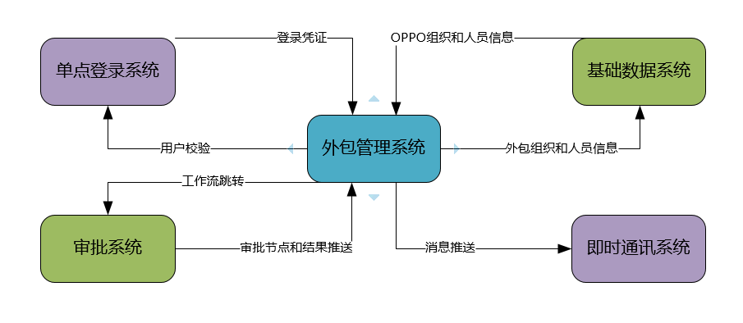

2.2系统应用架构

业务部门
用户
O
P
P
O
外包管理系统
外包办
HRBP
管理层

预算编制
需求管理
人才库
招聘管理
展现层
入职/离职管理
资源池
工时管理
结算管理
运营统计
业务运营
业务
服务层
组织关系
招聘流程
入职流程
离职流程
合同
供应商

用户权限
需求申请流程
补签流程
岗位
…

基础
服务层
用户认证
数据字典
工作流引擎控制

数据访问接口
集成接口

数据源
外包平台数据库
考勤系统数据库
SSO
MO

2.3系统部署

SSO Server

Redis
DNS

 | 查询缓存

Nginx
主库
DB

DB
从库
部署节点

2.4数据架构图

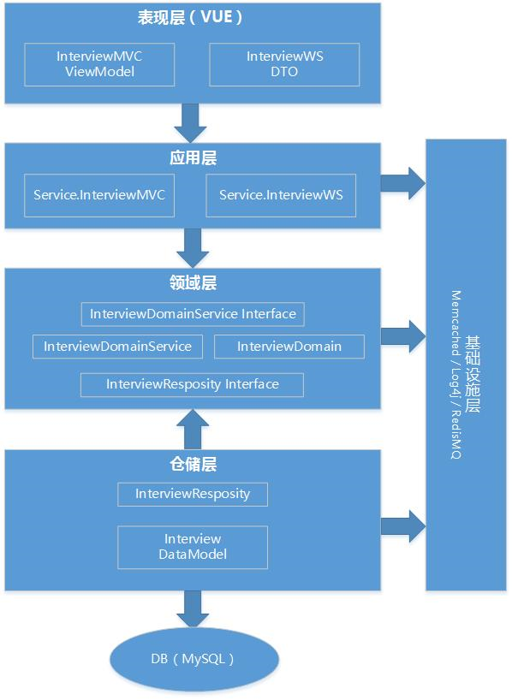

2.5技术架构

VUE
VUE
HTML
CSS
视图层
视图层
 |  | 说明：
 |  | 视图层：
 |  | 前端视图层使用VUE2.0
 |  | html5/css2.0需要兼容IE和Chrome浏览器

 |  | 服务层：
 |  | 项目使用Springboot v2.1.3搭建，对应Spring框架 v5.0
 |  | java版本：jdk8
服务层
(目前为单服务)
服务层
(目前为单服务)
 |  | 使用的开源组件包括:
ElasticJob
EasyExcel
 |  | SpringBoot 2.1.3（整体框架/容器）
 |  | EasyExcel 1.1.12（Excel操作框架）
 |  | ElasticJob 2.3.1（定时任务框架）
okhttp3
 |  | okhttp3 2.0.3（网络框架）
 |  | MyBatis 2.1.3（数据持久框架）
 |  | flowable1.3开源工作流引擎框架

持久层
持久层
 |  | 持久层：
 |  | 使用MySQL5.7.13版本，InnoDB引擎

 |  | 开发IDE：IntelljJ IDEA 2019.01

03概要设计（总体）
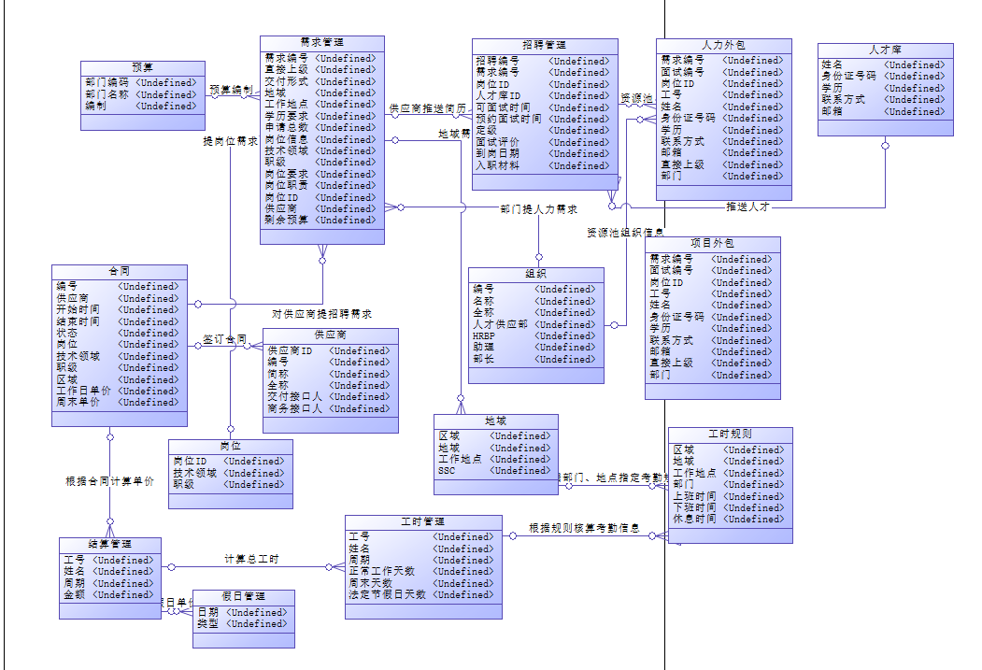
总体概要设计
3.1 配置说明
项目关联名称 | 中文名：外包管理平台，Springboot.Application.Id: oms
代码库地址 | http://xxxx.git
SVN文档地址 | svn://xxxxx.svn
系统登陆地址 | DEV: localhost ,SIT: http://oms-test.adc.com，生产：http://oms.adc.com
测试账号汇总

数据库信息 | 邮件发送部分，如果系统邮件比较复杂，格式经常变动，会采用模板方式进行配置，否则直接写在代码里面。
环境配置信息 | 例如：配置中心地址，平台地址，发包部署地址，日志查看地址。。。等等需要说明的。
代码结构
其他
3.２模块列表
模块名称 | 简要描述
预算编制 | 业务部门年度人力外包预算编制。业务部门负责人线下收集，汇总录入外包管理系统。
需求管理 | 业务项目组对本部门提出的外包人力需求。以需求申请流程的形式在外包管理系统中管理。
招聘管理 | 供应商针对需求岗位提供人才，业务项目负责面试，人才供应部负责审批，流程在外包管理系统中监管。
外包人员管理 | 对外包进场人员信息以及入项/离项/调动流程的管理。
人才库 | 供应商提供的人才（包括未入场）信息会纳入人才库管理，包括人员信息和简历。
外包工时管理 | 统计每个外包人员工资结算周期内（按月）的在岗天数。包括查看打卡记录。
工时调整 | 加班，请假，打卡异常情况的工时调整流程。
工时结算 | 按人天和单价计统计外包支出情况，以不同的维度（供应商，人员，部门，项目，等）

3.３模块接口关系图
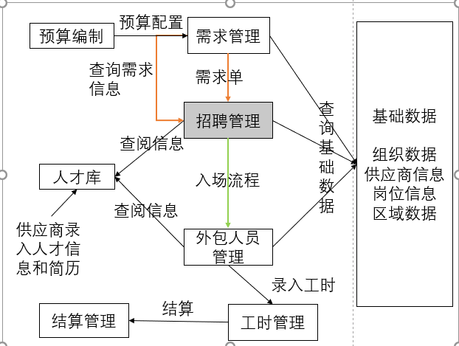

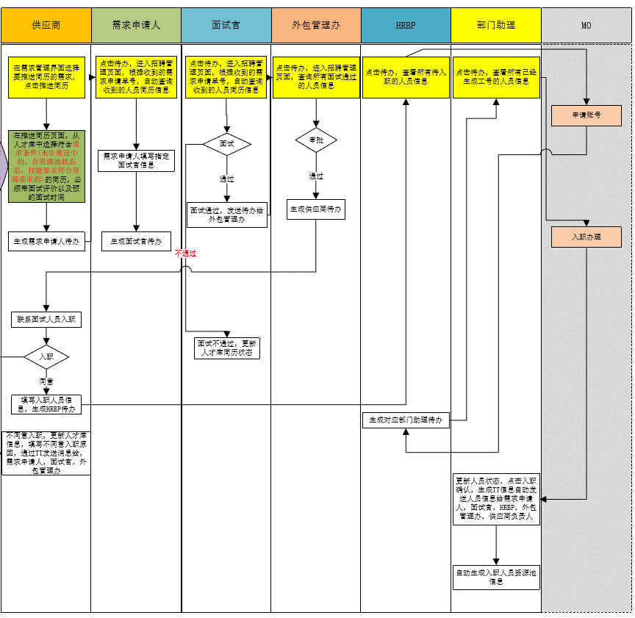
3.4 模块设计
模块名称 | 招聘管理
功能点 | 人员面试
相关规则 | 1.默认查询所有招聘简历分页显示。（供应商只能看自己推送的简历、oppo人员可以看自己部门名下的简历，外包管理可以看所有）
 | 2.查询字段：姓名：文本框，姓名模糊查询。当前处理人：文本框，供应商不显示，需求编号：文本框，模糊查询。状态：下拉框（招聘管理状态）。供应商：简称，下拉框。技术领域：下拉框、学历：下拉选择、性别：下拉框、面试时间：开始日期-结束日期（供应商确认的面试时间）
 | 3.显示列表字段：需求编号(点击编号，弹窗显示需求详细信息)、姓名（点击姓名新开页签，显示详细简历信息及操作字段信息）、性别、学历、毕业时间、供应商(简称)、技术领域、职级、到岗时间（推送时间、面试时间（供应商填写的预约的面试时间）、到岗周期）、当前处理人（供应商不显示）、状态。
 | 4.姓名详情：展示人员基本信息+推荐评语+简历附件（支持下载）
 | 5.需求编号详情：弹窗显示需求详情
服务规划 | 面试详情查询服务（页面），面试列表服务（页面，按条件），查询需求单详情服务（页面），面试审批服务，面试结果跟新服务，简历详情查看服务（页面），面试人员列表服务（页面）。简历附件下载服务。入职流程服务。
依赖服务 | 工作流服务，待办服务，组织数据服务。
数据库表 | 人才库表，面试信息表，面试结果表。
模块流程图 | 见右侧
技术难点 | 无
模块名称 | 招聘管理
功能点
技术实现
公共模块
对外服务
依赖服务

3.4数据库设计
人才库表
表名 | QUALIFIED_POOL
字段名 | ID | Name | Sex | identicard | education | graduate_time | supplier | technial_field | level | push_time | entry_time | status
字段类型 | long | varchar(200) | int | varchar(200) | varchar(200) | date | varchar(200) | varchar(200) | varchar(200) | date | varchar(200) | varchar((20)
允许空值 | N | N | N | N | Y | Y | N | Y | Y | Y | Y | Y
主键/索引 | Y | N | BitMap | Normal | N | N | Normal | N | N | N | N | N
默认值
字段描述 | ID | 姓名 | 性别 | 身份证号 | 学历 | 毕业时间 | 供应商(简称) | 技术领域 | 职级 | 推送时间 | 到岗周期 | 状态
主键生成规则 | 自增长

数据库ER图

